Trim Log
구분 | Test Item | Log | Note | 로그 파일
Trim | IREF1
 | IREF2
 | LDO_DET
 | LDO_DIG
 | LDO_DAC
 | LDO_FLL
 | OFS_TEMP
 | OSC_RCTL
 | GAIN |  | CH3 ~ 12: 첨부 로그 파일 참조
 | OFFSET |  | CH3 ~ 12: 첨부 로그 파일 참조
 | Summary | 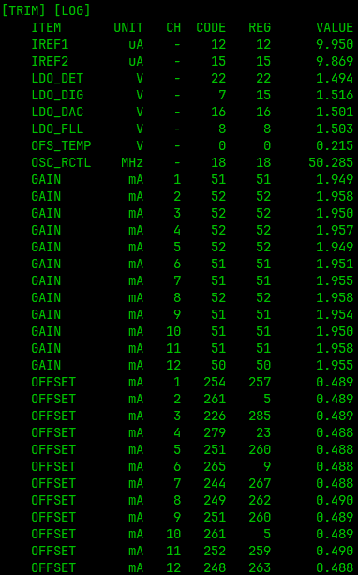
 | OTP | 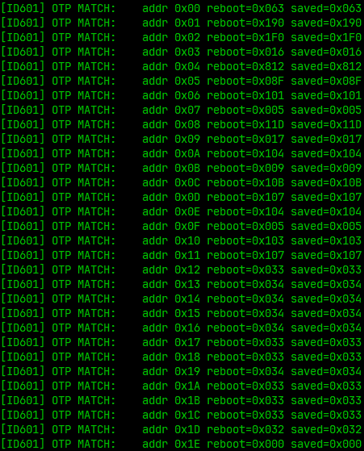

Verify Log
구분 | Test Item | Log | 로그 파일
Verify | Summary | 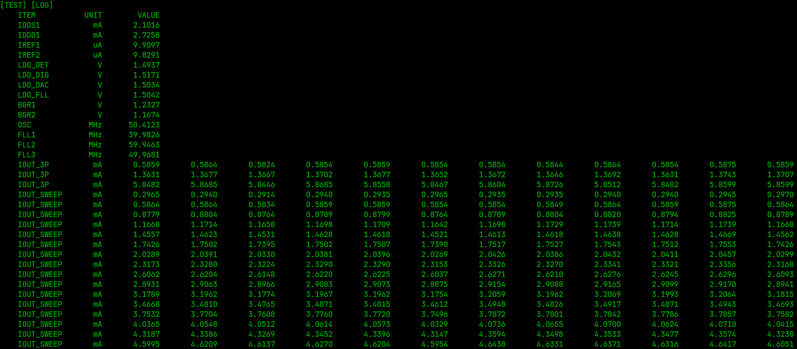
 | VREF SWEEP | 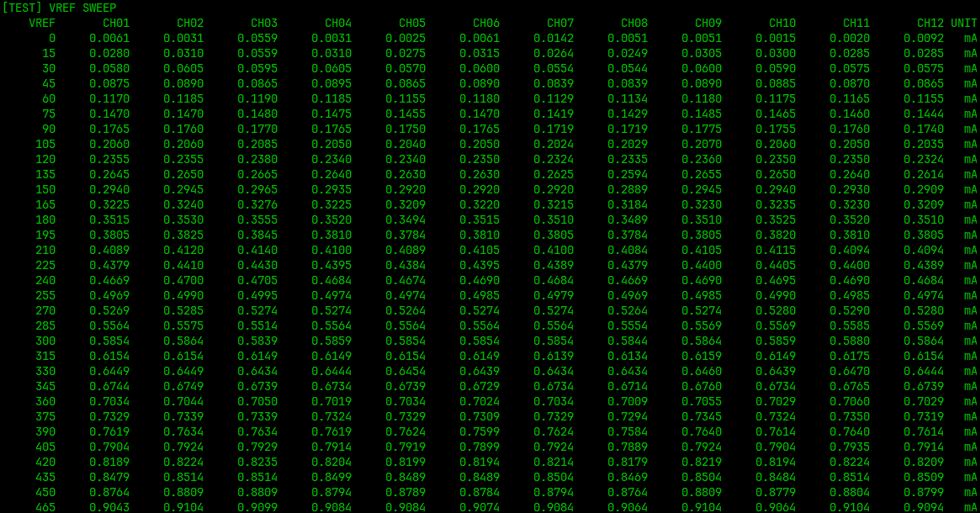

 |  | 중간 생략

PWM type-1
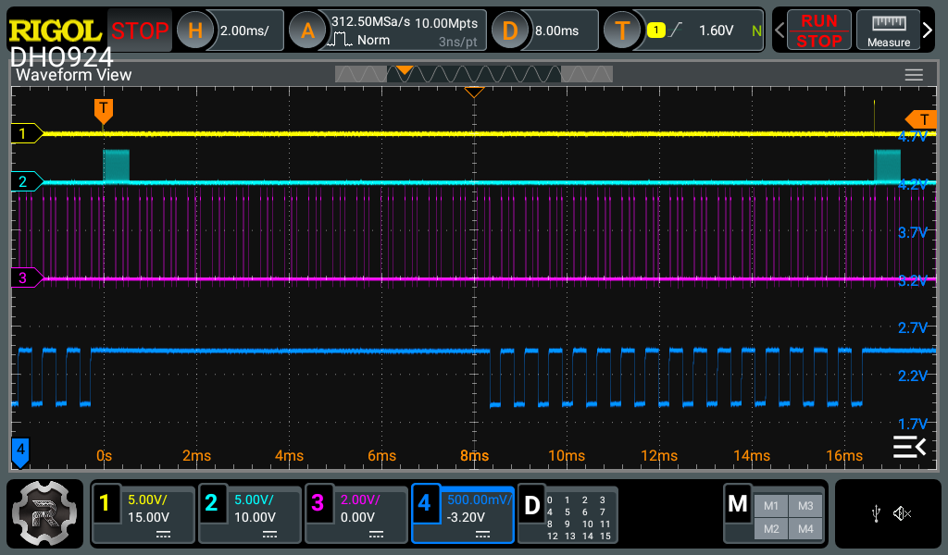
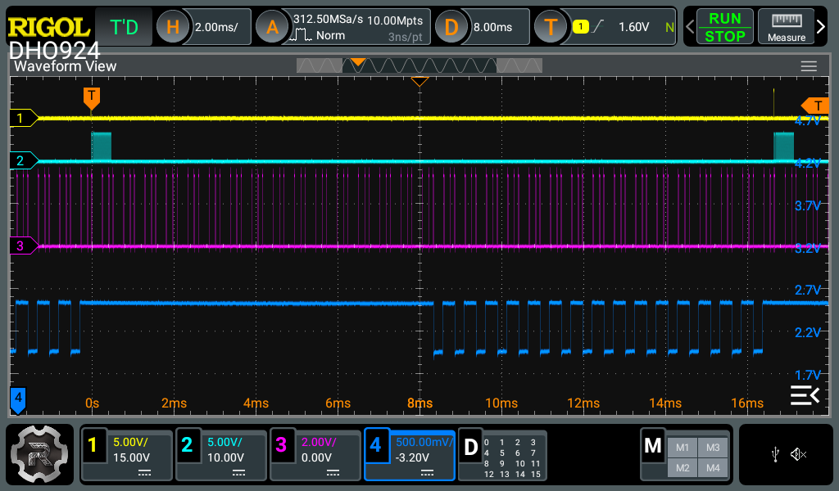
LD DIR (Head vs. Tail)

Vsync | SV_NO | PWM_RES | LD_TYPE | SYNCMODE | LD_DIR | LD_MODE | LD | Vsync | SV_NO | PWM_RES | LD_TYPE | SYNCMODE | LD_DIR | LD_MODE | LD
60 Hz | 32 | 1 (14bit) | 1 | 0 (command) | 0 (Head) | 0 (Normal) | 8192 | 60 Hz | 32 | 1 (14bit) | 1 | 0 (command) | 1 (Tail) | 0 (Normal) | 8192

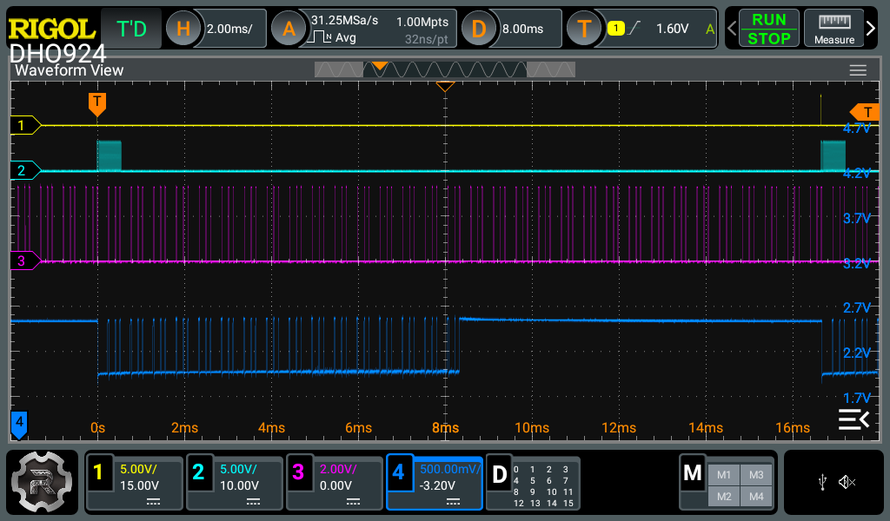
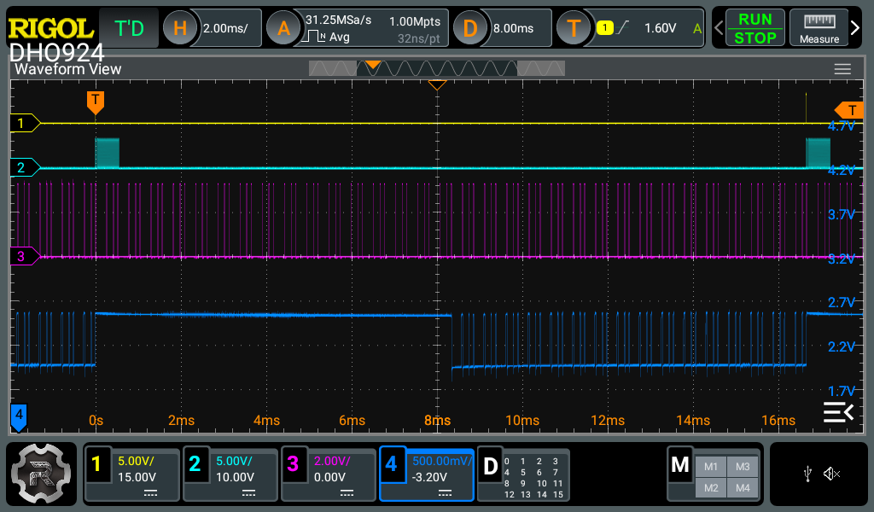

LD MODE (Normal vs. x8)

Vsync | SV_NO | PWM_RES | LD_TYPE | SYNCMODE | LD_DIR | LD_MODE | LD | Vsync | SV_NO | PWM_RES | LD_TYPE | SYNCMODE | LD_DIR | LD_MODE | LD
60 Hz | 32 | 1 (14bit) | 1 | 0 (command) | 1 (Tail) | 0 (Normal) | 1024 | 60 Hz | 32 | 1 (14bit) | 1 | 0 (command) | 1 (Tail) | 1 (x8) | 1024
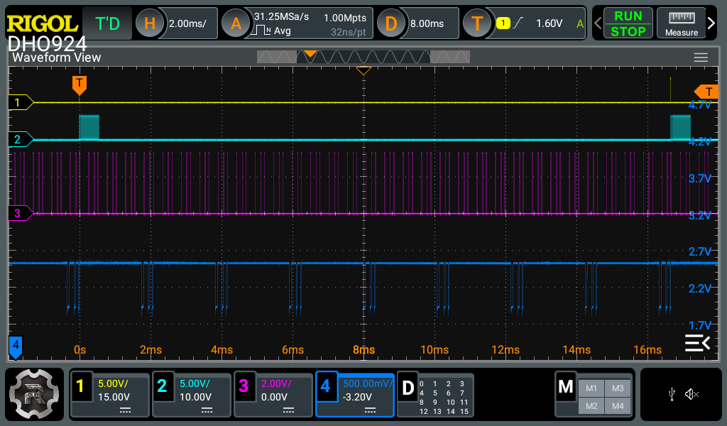
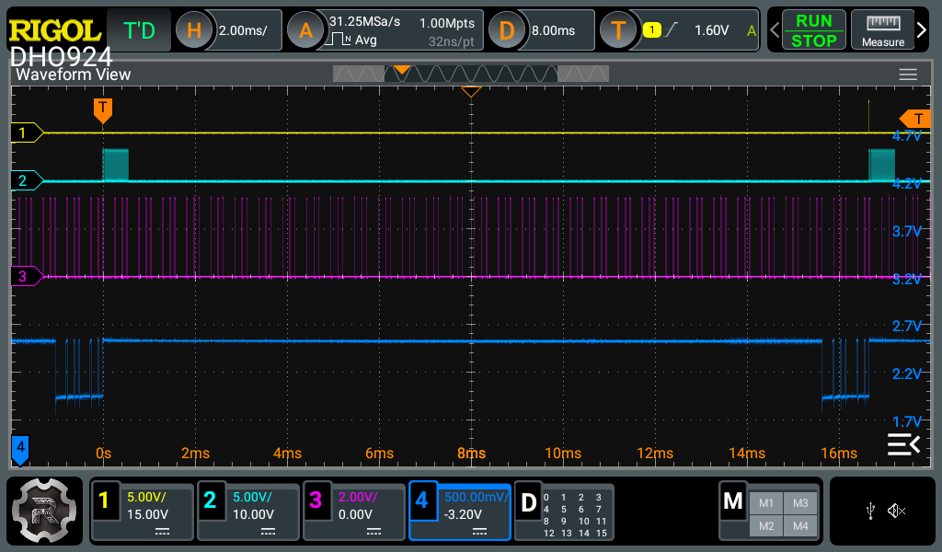

PWM RES (12bit vs. 14bit)

Vsync | SV_NO | PWM_RES | LD_TYPE | SYNCMODE | LD_DIR | LD_MODE | LD | Vsync | SV_NO | PWM_RES | LD_TYPE | SYNCMODE | LD_DIR | LD_MODE | LD
60 Hz | 32 | 1 (14bit) | 1 | 0 (command) | 1 (Tail) | 0 (Normal) | 8192 | 60 Hz | 32 | 0 (12bit) | 1 | 0 (command) | 1 (Tail) | 0 (Normal) | 2048

